低消
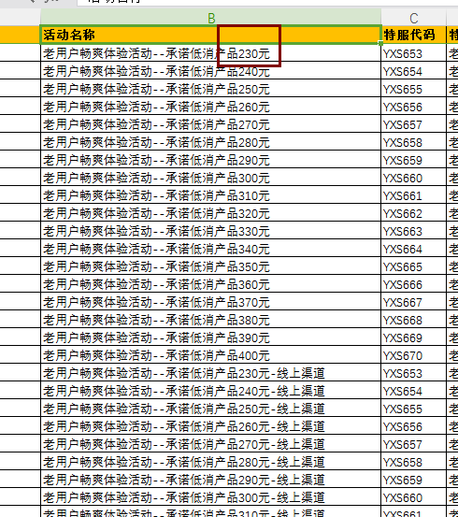
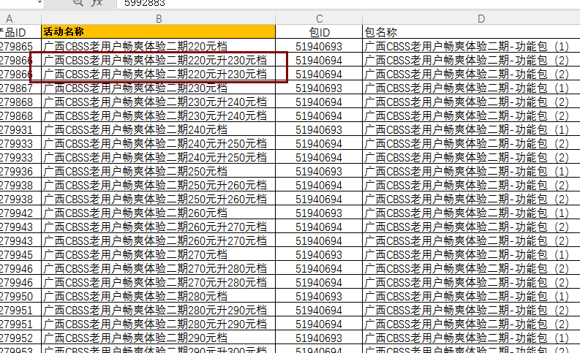
见附表1

 |  | 对应附表字段
低消 | 是否办理低消业务
 | 低消受理时间
 | 低消受理渠道归属（分公司、电商部、客服部……）
 | 受理低消业务名称 | 活动名称
 | 受理低消营销代码
 | 低消受理渠道名称
 | 低消受理渠道编码
 | 低消受理工号
 | 低消档位 | 活动名称中“元”前的金额

 |  |  | 下图类型档位为230

